1 užduotis
Užduotys: 1. Langelyje F7 įrašykite formulę, kuri apskaičiuotų, kokią dalį procentais sudaro 2014 m. atliekos nuo viso tų metų atliekų kiekio. Formulę nukopijuokite žemyn. Rezultatus rodykite procentiniu formatu vieno skaitmens po kablelio tikslumu. 2. Langelyje G7 įrašykite funkciją, kuri palygintų 2012 ir 2018 m. susikaupusias atliekas ir įrašytų tuos metus, kuriais atliekų susikaupė mažiau. Formulę kopijuokite žemyn. 3. Langelyje H7 įrašykite formulę, skaičiuojančią atliekų skirtumą 2016 ir 2018 m. Rašydami formulę panaudokite mišriąsias koordinates. Formulę nukopijuokite žemyn. |  |  |  |  |  |  |  | 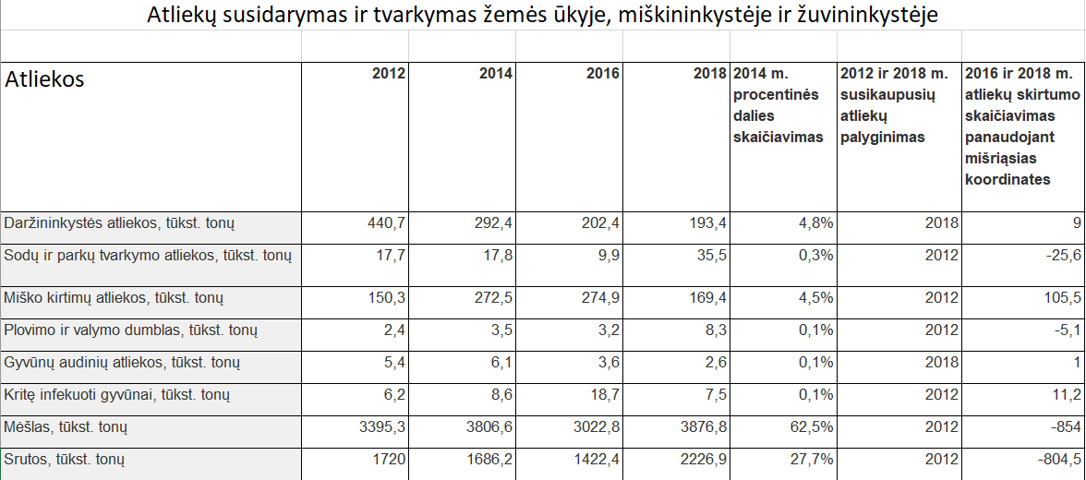 Atliktos užduoties pavyzdys

Atliekų susidarymas ir tvarkymas žemės ūkyje, miškininkystėje ir žuvininkystėje

Atliekos | 2012 | 2014 | 2016 | 2018 | 2014 m. procentinės dalies skaičiavimas | 2012 ir 2018 m. susikaupusių atliekų palyginimas | 2016 ir 2018 m. atliekų skirtumo skaičiavimas panaudojant mišriąsias koordinates
Daržininkystės atliekos, tūkst. tonų | 440.7 | 292.4 | 202.4 | 193.4
Sodų ir parkų tvarkymo atliekos, tūkst. tonų | 17.7 | 17.8 | 9.9 | 35.5
Miško kirtimų atliekos, tūkst. tonų | 150.3 | 272.5 | 274.9 | 169.4
Plovimo ir valymo dumblas, tūkst. tonų | 2.4 | 3.5 | 3.2 | 8.3
Gyvūnų audinių atliekos, tūkst. tonų | 5.4 | 6.1 | 3.6 | 2.6
Kritę infekuoti gyvūnai, tūkst. tonų | 6.2 | 8.6 | 18.7 | 7.5
Mėšlas, tūkst. tonų | 3395.3 | 3806.6 | 3022.8 | 3876.8
Srutos, tūkst. tonų | 1720 | 1686.2 | 1422.4 | 2226.9

2 užduotis
Nubraižykite varlės kūno temperatūros kitimo grafiką.

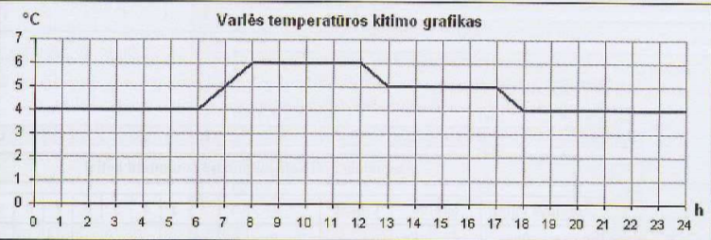

Varlės kūno temperatūra
Laikas, h | 0 | 1 | 2 | 3 | 4 | 5 | 6 | 7 | 8 | 9 | 10 | 11 | 12 | 13 | 14 | 15 | 16 | 17 | 18 | 19 | 20 | 21 | 22 | 23 | 24
Temperatūra, °C | 4 | 4 | 4 | 4 | 4 | 4 | 4 | 5 | 6 | 6 | 6 | 6 | 6 | 5 | 5 | 5 | 5 | 5 | 4 | 4 | 4 | 4 | 4 | 4 | 4

